表紙
【BEEWORK】
画面詳細設計書
A0004_01_一般管理者作成確認画面

Ver 1.0

安信株式会社

改訂履歴
作成日
内部設計書
作成者
更新日
更新者
2023/12/20
GONG MING
画面ID
A0004_01
システム名
画面名
BEEWORK
一般管理者作成確認画面

NO. | 版数 | 更新日付 | 更新者 | 改訂箇所 | 改訂内容 | 改訂理由
1
2
3
4
5
6
7
8
9
10
11
12
13
14
15
16
17
18
19
20
21
22
23
24
25
26
27
28
29

画面概要
作成日
内部設計書
作成者
更新日
更新者
2023/12/20
GONG MING
画面ID
A0004_01
システム名
画面名
BEEWORK
一般管理者作成確認画面

【概要】
 | 一般管理者新規作成用の画面

【画面レイアウト】
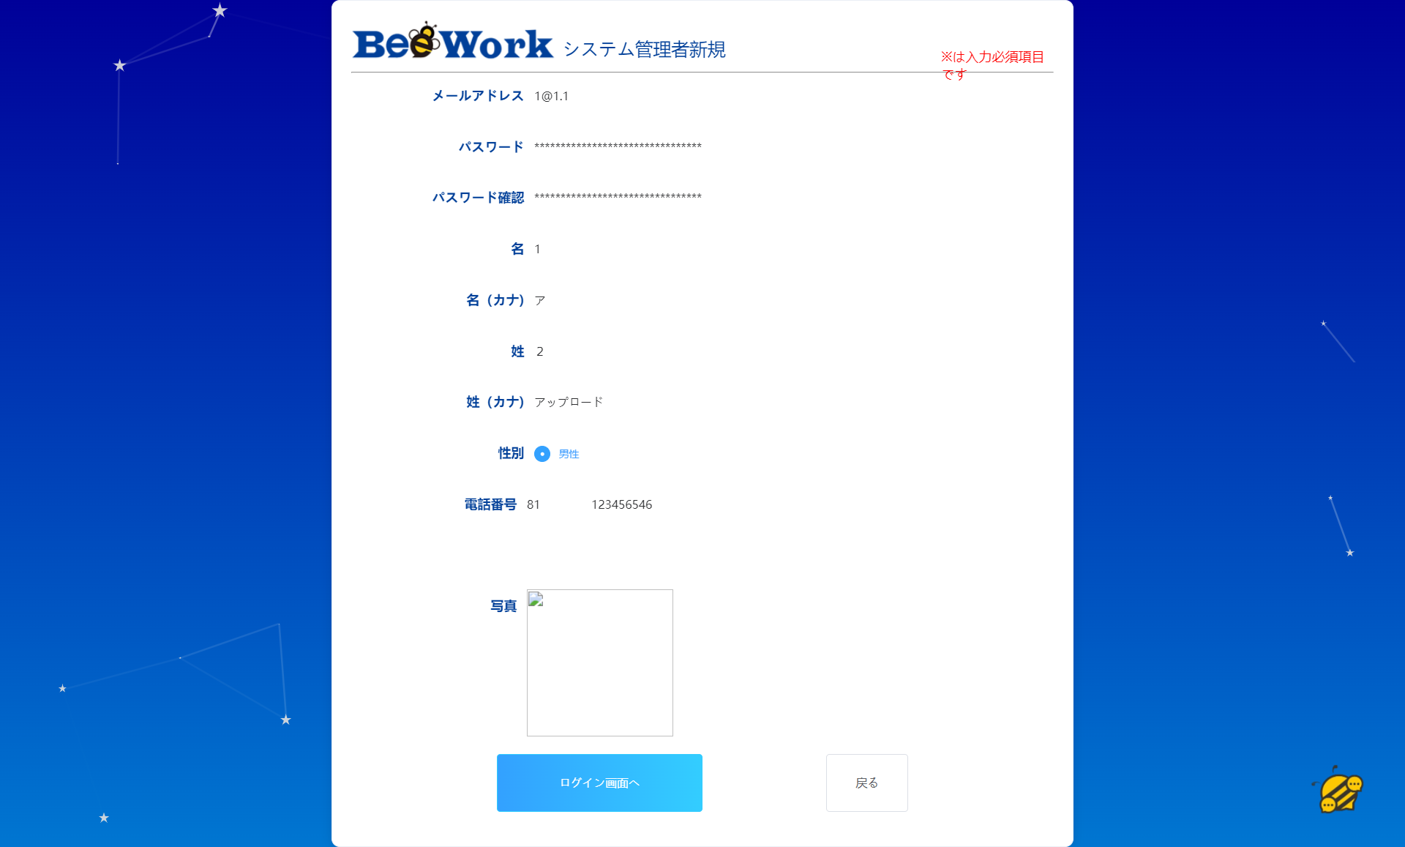
ヘーダ
1
2
3

4

5
確認画面

6

7

8

9

10

11

12

13

14
15

画面項目
作成日
内部設計書
作成者
更新日
更新者
2023/12/20
GONG MING
画面ID
A0004_01
システム名
画面名
BEEWORK
一般管理者作成確認画面

No | 分類 | ラベル | 画面項目名 | A/N | 取得元 | 部品種類 | データ型 | I/O | 必須 | 入力仕様 | 桁数 | 初期表示 | 表示仕様 | 備考

1 | ヘーダ |  | ロゴ |  | - | img | - | - | - |  |  | 空 | -
2 |  | システム管理者新規 | - |  | - | label | - | - | - |  |  | 固定文言 | -
3 |  | ※は入力必須項目です | - |  | - | label | - | - | - |  |  | 固定文言 | - | 赤色メッセージ
4 | 画面入力 | メールアドレス | メールアドレス_出力 | userMail | userMail | input(type=mail) | String | O | 〇 |  |  | 空 | -
5 |  | パスワード | パスワード_出力 | password | pwd | input(type=password) | String | O | 〇 |  |  | 空 | 非表示
6 |  | パスワード確認 | パスワード確認_出力 | passwordConfirm | repwd | input(type=password) | String | O | 〇 |  |  | 空 | 非表示 | 確認用
7 |  | 名 | 名_出力 | firstName | firstName | input(type=text) | String | O | 〇 |  |  | 空 | -
8 |  | 名（カナ） | 名（カナ）_出力 | firstNameKana | firstNameKana | input(type=text) | String | O | 〇 |  |  | 空 | -
9 |  | 姓 | 姓_出力 | lastName | lastName | input(type=text) | String | O | 〇 |  |  | 空 | -
10 |  | 姓（カナ） | 姓（カナ）_出力 | lastNameKana | lastNameKana | input(type=text) | String | O | 〇 |  |  | 空 | -
11 |  | 性別 | 性別_出力 | sex | sex | input(type=radio) | String | O | 〇 |  |  | 空 | - | 「男性」 「女性」
12 |  | 電話番号 | 電話番号_出力 | userTel | userTel | input(type=text) | String | O | 〇 |  |  | 空 | +99 99999999999
13 |  | 写真 | 写真 | photoAddress | photoAddress | input(type=file) | file | O | 〇 |  |  | 空 | -
14 |  |  | 確認画面へ | toConfirm | - | input(type=button) | - | - | - |  |  | 空 | -
15 |  |  | 戻る | backToHome | - | input(type=button) | - | - | - |  |  | 空 | -

画面イベント
作成日
内部設計書
作成者
更新日
更新者
2023/12/20
GONG MING
画面ID
A0004_01
システム名
画面名
BEEWORK
一般管理者作成確認画面

No | アクション名 | イベント | イベント内容 | 入力 | API ID | アクション処理詳細 | 遷移元 | 遷移先 | 備考
1 | 初期化 | 初期化 | 画面内容を初期化する |  |  | 前画面入力されたデータを取得する | A0004_管理者新規作成画面
2 | 「登録」ボタン | クリック | システム管理者新規作成する | ユーザー情報 |  | システム管理者新規作成APIを呼出、登録成功の場合、「登録成功」を表示し、システム管理者ホーム画面に遷移する；以外の場合、エラーメッセージを表示する | - | A0003_システム管理者ホーム画面 |  | その画面を存在していない
3 | 「戻る」ボタン | クリック | 前画面に戻る |  |  |  |  | A0004_管理者新規作成画面

利用API
作成日
内部設計書
作成者
更新日
更新者
2023/12/20
GONG MING
画面ID
A0004_01
システム名
画面名
BEEWORK
一般管理者作成確認画面

※パラメータ、戻り型は、内部API一覧の設計書を参照する。

No | APIID | API倫理名 | API物理名 | HTTPメソッド | 処理概要 | 画面ID
1 |  | システム管理者新規作成 | auserSystemInsert | POST | システム管理者新規登録する
2 |  | 写真アップロード | uploadPhoto | POST | ユーザー写真をアップロードする

